gain PID
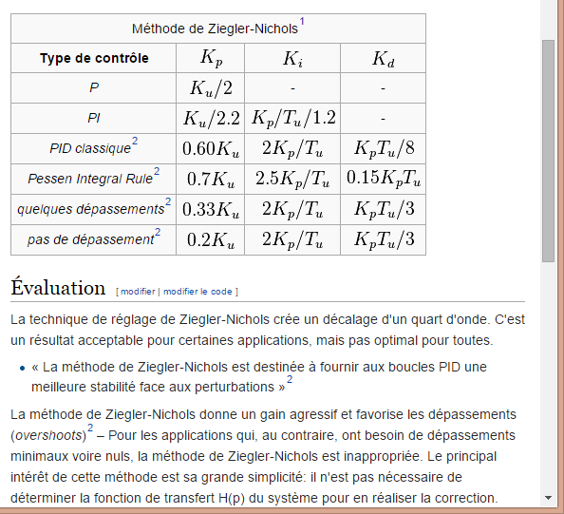
Règle PID par methode de Ziergier-Nichols
DEP | set O2 |  |  |  | CAP | set O3
Augmentation du Kp unique jusqu'à oscillation du système |  |  |  |  | Augmentation du Kp unique jusqu'à oscillation du système
Ku (Kp seul) | 15 |  |  |  | Ku (Kp seul) | 560 |  | periode slave | 20 | ms
Tu (période en s) | 1 |  |  |  | Tu (période en s) | 0.678 |  |  | 0.02 | s

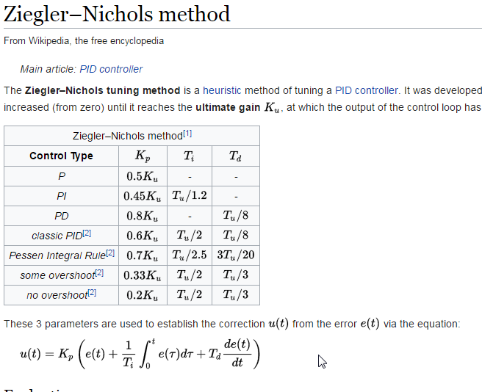
 | Kp | Ki | Kd |  |  | Kp | Ki | Kd
P | 7.50 |  |  |  | P | 280.00
PI | 6.82 | 5.68 |  |  | PI | 254.55 | 312.86
PID classsique | 9.00 | 18.00 | 1.13 |  | PID classsique | 336.00 | 991.15 | 28.48
quelques depassement | 4.95 | 9.90 | 1.65 |  | quelques depassement | 184.80 | 545.13 | 41.76
pas de dépassement | 3.00 | 6.00 | 1.00 |  | pas de dépassement | 112.00 | 330.38 | 25.31
pas de dépassement | 3.00 | 0.12 | 50.00 |  | pas de dépassement | 112.00 | 6.61 | 1,265.60
quelques depassement | 4.95 | 0.20 | 82.50 |  | quelques depassement | 184.80 | 10.90 | 2,088.24
PID classsique | 9.00 | 0.36 | 56.25 |  | PID classsique | 336.00 | 19.82 | 1,423.80

cap | 300 | 3 | 1
dep | 10 | 0.1 | 0.033333333333
 | 60 | 0.6 | 0.2 | http://www.specialautom.net/synthese-empirique.htm

gain odo
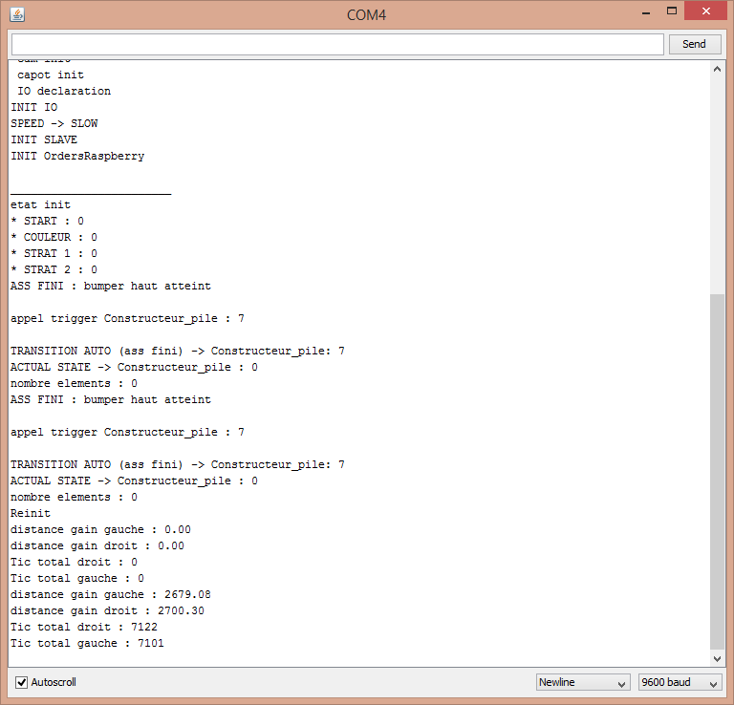
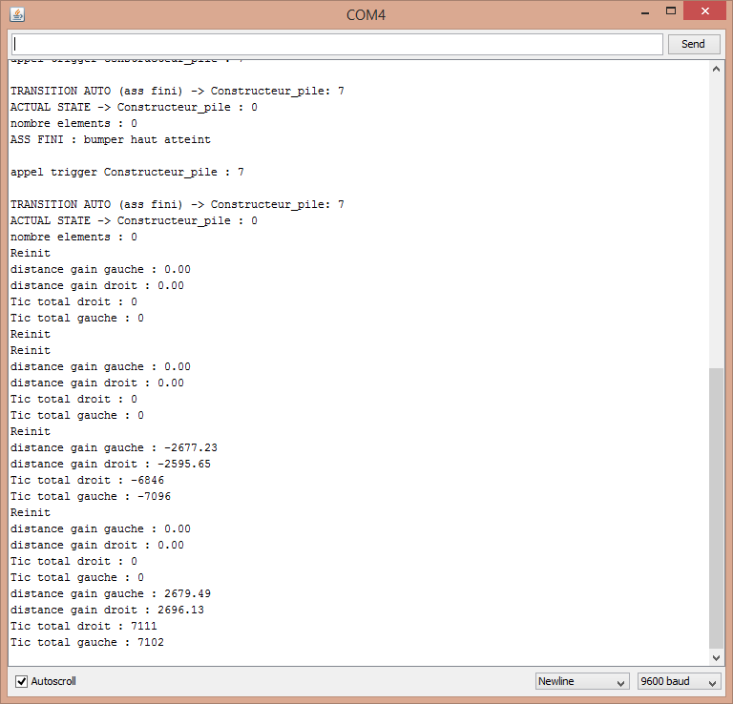
pour reglage des gains gauche et droit
essais statique puis, mise en route
 | odo propu droit |  |  | odo propu gauche
iteration | tic | distance | gain th | tic | distance | gain th
1 | 1245 | 1,000 mm | 0.80321285141 | 1245 | 1,000 mm | 0.80321285141
2 | 5275 | 2,000 mm | 0.37914691943 | 5301 | 2,000 mm | 0.37728730428
3 | 7122 | 2,415 mm | 0.33909014322 | 7101 | 2,415 mm | 0.34009294466
4 | 7111 | 2,415 mm | 0.33961468148 | 7102 | 2,415 mm | 0.34004505773

pour reglage des gains inter, une fois les gains droite/gauche regler |  |  |  |  |  |  | cap sens trigo
 | inter roue, sens horaire |  |  | inter roue, sens trigonometrique |  |  | voie | 375
iteration | tour | cap | gain actuel | tour | cap | gain actuel
1 | 3 | 1,000 mm | 333.33333333 | 3 | 1,000 mm | 333.33333333

ancien gain rot | theorique | mesuree | new gain
0.005537522 | 158.15 | 360 | 0.012605171799
0.012605171799 | 731.13 | 720 | 0.012413283131

0.004987

analyse BF cap
Fin | BF | Cap | -> | D_cap | : | 18.53 | deg | D_dep | : | 0 | mm | t: | 59555
Fin | BF | Cap | -> | D_cap | : | 27.23 | deg | D_dep | : | 0 | mm | t: | 59620
Fin | BF | Cap | -> | D_cap | : | 29.64 | deg | D_dep | : | 0 | mm | t: | 59684
Fin | BF | Cap | -> | D_cap | : | 24.56 | deg | D_dep | : | 0 | mm | t: | 59749
Fin | BF | Cap | -> | D_cap | : | 15.38 | deg | D_dep | : | 0 | mm | t: | 59813
Fin | BF | Cap | -> | D_cap | : | 5.23 | deg | D_dep | : | 0 | mm | t: | 59877
Fin | BF | Cap | -> | D_cap | : | -4.44 | deg | D_dep | : | 0 | mm | t: | 59941
Fin | BF | Cap | -> | D_cap | : | -13.87 | deg | D_dep | : | 0 | mm | t: | 60007
Fin | BF | Cap | -> | D_cap | : | -18.94 | deg | D_dep | : | 0 | mm | t: | 60072
Fin | BF | Cap | -> | D_cap | : | -15.56 | deg | D_dep | : | 0 | mm | t: | 60138
Fin | BF | Cap | -> | D_cap | : | -7.1 | deg | D_dep | : | 0 | mm | t: | 60201
Fin | BF | Cap | -> | D_cap | : | 2.08 | deg | D_dep | : | 0 | mm | t: | 60265
Fin | BF | Cap | -> | D_cap | : | 11.51 | deg | D_dep | : | 0 | mm | t: | 60329
Fin | BF | Cap | -> | D_cap | : | 18.76 | deg | D_dep | : | 0 | mm | t: | 60394
Fin | BF | Cap | -> | D_cap | : | 19.48 | deg | D_dep | : | 0 | mm | t: | 60459
Fin | BF | Cap | -> | D_cap | : | 13.44 | deg | D_dep | : | 0 | mm | t: | 60523
Fin | BF | Cap | -> | D_cap | : | 3.77 | deg | D_dep | : | 0 | mm | t: | 60587
Fin | BF | Cap | -> | D_cap | : | -5.9 | deg | D_dep | : | 0 | mm | t: | 60651
Fin | BF | Cap | -> | D_cap | : | -14.36 | deg | D_dep | : | 0 | mm | t: | 60717
Fin | BF | Cap | -> | D_cap | : | -18.23 | deg | D_dep | : | 0 | mm | t: | 60782 | 60782
Fin | BF | Cap | -> | D_cap | : | -14.84 | deg | D_dep | : | 0 | mm | t: | 60848
Fin | BF | Cap | -> | D_cap | : | -6.39 | deg | D_dep | : | 0 | mm | t: | 60912
Fin | BF | Cap | -> | D_cap | : | 3.28 | deg | D_dep | : | 0 | mm | t: | 60976
Fin | BF | Cap | -> | D_cap | : | 11.98 | deg | D_dep | : | 0 | mm | t: | 61040
Fin | BF | Cap | -> | D_cap | : | 18.51 | deg | D_dep | : | 0 | mm | t: | 61105 |  | delta T | 678 | ms
Fin | BF | Cap | -> | D_cap | : | 17.78 | deg | D_dep | : | 0 | mm | t: | 61169 |  | Tu | 0.678 | s
Fin | BF | Cap | -> | D_cap | : | 10.53 | deg | D_dep | : | 0 | mm | t: | 61234 |  | Ku | 560
Fin | BF | Cap | -> | D_cap | : | 1.35 | deg | D_dep | : | 0 | mm | t: | 61297
Fin | BF | Cap | -> | D_cap | : | -7.6 | deg | D_dep | : | 0 | mm | t: | 61362
Fin | BF | Cap | -> | D_cap | : | -14.61 | deg | D_dep | : | 0 | mm | t: | 61427 | 61460
Fin | BF | Cap | -> | D_cap | : | -14.85 | deg | D_dep | : | 0 | mm | t: | 61493
Fin | BF | Cap | -> | D_cap | : | -9.29 | deg | D_dep | : | 0 | mm | t: | 61557
Fin | BF | Cap | -> | D_cap | : | -0.59 | deg | D_dep | : | 0 | mm | t: | 61622
Fin | BF | Cap | -> | D_cap | : | 8.11 | deg | D_dep | : | 0 | mm | t: | 61685
Fin | BF | Cap | -> | D_cap | : | 15.12 | deg | D_dep | : | 0 | mm | t: | 61750
Fin | BF | Cap | -> | D_cap | : | 17.29 | deg | D_dep | : | 0 | mm | t: | 61814
Fin | BF | Cap | -> | D_cap | : | 12.46 | deg | D_dep | : | 0 | mm | t: | 61879
Fin | BF | Cap | -> | D_cap | : | 3.52 | deg | D_dep | : | 0 | mm | t: | 61942
Fin | BF | Cap | -> | D_cap | : | -5.67 | deg | D_dep | : | 0 | mm | t: | 62007
Fin | BF | Cap | -> | D_cap | : | -13.16 | deg | D_dep | : | 0 | mm | t: | 62072
Fin | BF | Cap | -> | D_cap | : | -16.3 | deg | D_dep | : | 0 | mm | t: | 62138
Fin | BF | Cap | -> | D_cap | : | -12.19 | deg | D_dep | : | 0 | mm | t: | 62203
Fin | BF | Cap | -> | D_cap | : | -4.22 | deg | D_dep | : | 0 | mm | t: | 62268
Fin | BF | Cap | -> | D_cap | : | 4.72 | deg | D_dep | : | 0 | mm | t: | 62330
Fin | BF | Cap | -> | D_cap | : | 12.46 | deg | D_dep | : | 0 | mm | t: | 62395
Fin | BF | Cap | -> | D_cap | : | 17.05 | deg | D_dep | : | 0 | mm | t: | 62459
Fin | BF | Cap | -> | D_cap | : | 14.15 | deg | D_dep | : | 0 | mm | t: | 62524
Fin | BF | Cap | -> | D_cap | : | 6.41 | deg | D_dep | : | 0 | mm | t: | 62587
Fin | BF | Cap | -> | D_cap | : | -2.77 | deg | D_dep | : | 0 | mm | t: | 62652
Fin | BF | Cap | -> | D_cap | : | -11.23 | deg | D_dep | : | 0 | mm | t: | 62717
Fin | BF | Cap | -> | D_cap | : | -16.07 | deg | D_dep | : | 0 | mm | t: | 62783
Fin | BF | Cap | -> | D_cap | : | -13.41 | deg | D_dep | : | 0 | mm | t: | 62849
Fin | BF | Cap | -> | D_cap | : | -6.4 | deg | D_dep | : | 0 | mm | t: | 62913
Fin | BF | Cap | -> | D_cap | : | 2.54 | deg | D_dep | : | 0 | mm | t: | 62977
Fin | BF | Cap | -> | D_cap | : | 10.52 | deg | D_dep | : | 0 | mm | t: | 63041
Fin | BF | Cap | -> | D_cap | : | 16.32 | deg | D_dep | : | 0 | mm | t: | 63106
Fin | BF | Cap | -> | D_cap | : | 15.59 | deg | D_dep | : | 0 | mm | t: | 63170
Fin | BF | Cap | -> | D_cap | : | 8.82 | deg | D_dep | : | 0 | mm | t: | 63234
Fin | BF | Cap | -> | D_cap | : | -0.6 | deg | D_dep | : | 0 | mm | t: | 63298
Fin | BF | Cap | -> | D_cap | : | -9.78 | deg | D_dep | : | 0 | mm | t: | 63363
Fin | BF | Cap | -> | D_cap | : | -16.31 | deg | D_dep | : | 0 | mm | t: | 63428
Fin | BF | Cap | -> | D_cap | : | -15.83 | deg | D_dep | : | 0 | mm | t: | 63494
Fin | BF | Cap | -> | D_cap | : | -9.3 | deg | D_dep | : | 0 | mm | t: | 63558
Fin | BF | Cap | -> | D_cap | : | -0.36 | deg | D_dep | : | 0 | mm | t: | 63623
Fin | BF | Cap | -> | D_cap | : | 8.82 | deg | D_dep | : | 0 | mm | t: | 63686
Fin | BF | Cap | -> | D_cap | : | 15.83 | deg | D_dep | : | 0 | mm | t: | 63751
Fin | BF | Cap | -> | D_cap | : | 18 | deg | D_dep | : | 0 | mm | t: | 63815
Fin | BF | Cap | -> | D_cap | : | 13.41 | deg | D_dep | : | 0 | mm | t: | 63880
Fin | BF | Cap | -> | D_cap | : | 4.47 | deg | D_dep | : | 0 | mm | t: | 63943
Fin | BF | Cap | -> | D_cap | : | -5.2 | deg | D_dep | : | 0 | mm | t: | 64008
Fin | BF | Cap | -> | D_cap | : | -13.66 | deg | D_dep | : | 0 | mm | t: | 64073
Fin | BF | Cap | -> | D_cap | : | -17.76 | deg | D_dep | : | 0 | mm | t: | 64139
Fin | BF | Cap | -> | D_cap | : | -14.14 | deg | D_dep | : | 0 | mm | t: | 64204
Fin | BF | Cap | -> | D_cap | : | -5.68 | deg | D_dep | : | 0 | mm | t: | 64269
Fin | BF | Cap | -> | D_cap | : | 3.75 | deg | D_dep | : | 0 | mm | t: | 64332
Fin | BF | Cap | -> | D_cap | : | 12.2 | deg | D_dep | : | 0 | mm | t: | 64396
Fin | BF | Cap | -> | D_cap | : | 18 | deg | D_dep | : | 0 | mm | t: | 64460
Fin | BF | Cap | -> | D_cap | : | 17.52 | deg | D_dep | : | 0 | mm | t: | 64525
Fin | BF | Cap | -> | D_cap | : | 9.78 | deg | D_dep | : | 0 | mm | t: | 64588
Fin | BF | Cap | -> | D_cap | : | 0.36 | deg | D_dep | : | 0 | mm | t: | 64652
Fin | BF | Cap | -> | D_cap | : | -9.07 | deg | D_dep | : | 0 | mm | t: | 64716
Fin | BF | Cap | -> | D_cap | : | -16.08 | deg | D_dep | : | 0 | mm | t: | 64782
Fin | BF | Cap | -> | D_cap | : | -16.32 | deg | D_dep | : | 0 | mm | t: | 64847
Fin | BF | Cap | -> | D_cap | : | -10.28 | deg | D_dep | : | 0 | mm | t: | 64913
Fin | BF | Cap | -> | D_cap | : | -0.61 | deg | D_dep | : | 0 | mm | t: | 64977
Fin | BF | Cap | -> | D_cap | : | 8.82 | deg | D_dep | : | 0 | mm | t: | 65041
Fin | BF | Cap | -> | D_cap | : | 16.55 | deg | D_dep | : | 0 | mm | t: | 65105
Fin | BF | Cap | -> | D_cap | : | 19.21 | deg | D_dep | : | 0 | mm | t: | 65170
Fin | BF | Cap | -> | D_cap | : | 14.13 | deg | D_dep | : | 0 | mm | t: | 65234
Fin | BF | Cap | -> | D_cap | : | 4.95 | deg | D_dep | : | 0 | mm | t: | 65298
Fin | BF | Cap | -> | D_cap | : | -4.96 | deg | D_dep | : | 0 | mm | t: | 65362
Fin | BF | Cap | -> | D_cap | : | -13.66 | deg | D_dep | : | 0 | mm | t: | 65428
Fin | BF | Cap | -> | D_cap | : | -18.01 | deg | D_dep | : | 0 | mm | t: | 65494
Fin | BF | Cap | -> | D_cap | : | -14.63 | deg | D_dep | : | 0 | mm | t: | 65559
Fin | BF | Cap | -> | D_cap | : | -6.17 | deg | D_dep | : | 0 | mm | t: | 65624
Fin | BF | Cap | -> | D_cap | : | 3.26 | deg | D_dep | : | 0 | mm | t: | 65687
Fin | BF | Cap | -> | D_cap | : | 12.2 | deg | D_dep | : | 0 | mm | t: | 65752
Fin | BF | Cap | -> | D_cap | : | 18.24 | deg | D_dep | : | 0 | mm | t: | 65816
Fin | BF | Cap | -> | D_cap | : | 19.45 | deg | D_dep | : | 0 | mm | t: | 65881
Fin | BF | Cap | -> | D_cap | : | 12.92 | deg | D_dep | : | 0 | mm | t: | 65945
Fin | BF | Cap | -> | D_cap | : | 3.01 | deg | D_dep | : | 0 | mm | t: | 66009
Fin | BF | Cap | -> | D_cap | : | -6.65 | deg | D_dep | : | 0 | mm | t: | 66073
Fin | BF | Cap | -> | D_cap | : | -14.87 | deg | D_dep | : | 0 | mm | t: | 66139
Fin | BF | Cap | -> | D_cap | : | -18.01 | deg | D_dep | : | 0 | mm | t: | 66204
Fin | BF | Cap | -> | D_cap | : | -13.66 | deg | D_dep | : | 0 | mm | t: | 66270
Fin | BF | Cap | -> | D_cap | : | -4.72 | deg | D_dep | : | 0 | mm | t: | 66334
Fin | BF | Cap | -> | D_cap | : | 4.7 | deg | D_dep | : | 0 | mm | t: | 66398
Fin | BF | Cap | -> | D_cap | : | 13.16 | deg | D_dep | : | 0 | mm | t: | 66462
Fin | BF | Cap | -> | D_cap | : | 18.72 | deg | D_dep | : | 0 | mm | t: | 66526
Fin | BF | Cap | -> | D_cap | : | 18.24 | deg | D_dep | : | 0 | mm | t: | 66590
Fin | BF | Cap | -> | D_cap | : | 10.5 | deg | D_dep | : | 0 | mm | t: | 66655
Fin | BF | Cap | -> | D_cap | : | 0.35 | deg | D_dep | : | 0 | mm | t: | 66718
Fin | BF | Cap | -> | D_cap | : | -9.07 | deg | D_dep | : | 0 | mm | t: | 66783
Fin | BF | Cap | -> | D_cap | : | -16.32 | deg | D_dep | : | 0 | mm | t: | 66848
Fin | BF | Cap | -> | D_cap | : | -16.08 | deg | D_dep | : | 0 | mm | t: | 66914
Fin | BF | Cap | -> | D_cap | : | -10.04 | deg | D_dep | : | 0 | mm | t: | 66979
Fin | BF | Cap | -> | D_cap | : | -0.62 | deg | D_dep | : | 0 | mm | t: | 67044
Fin | BF | Cap | -> | D_cap | : | 8.57 | deg | D_dep | : | 0 | mm | t: | 67107
Fin | BF | Cap | -> | D_cap | : | 15.82 | deg | D_dep | : | 0 | mm | t: | 67172
Fin | BF | Cap | -> | D_cap | : | 19.2 | deg | D_dep | : | 0 | mm | t: | 67236
Fin | BF | Cap | -> | D_cap | : | 15.09 | deg | D_dep | : | 0 | mm | t: | 67301
Fin | BF | Cap | -> | D_cap | : | 5.66 | deg | D_dep | : | 0 | mm | t: | 67364
Fin | BF | Cap | -> | D_cap | : | -4.25 | deg | D_dep | : | 0 | mm | t: | 67429
Fin | BF | Cap | -> | D_cap | : | -13.43 | deg | D_dep | : | 0 | mm | t: | 67494
Fin | BF | Cap | -> | D_cap | : | -18.5 | deg | D_dep | : | 0 | mm | t: | 67560
Fin | BF | Cap | -> | D_cap | : | -15.6 | deg | D_dep | : | 0 | mm | t: | 67625
Fin | BF | Cap | -> | D_cap | : | -7.63 | deg | D_dep | : | 0 | mm | t: | 67690
Fin | BF | Cap | -> | D_cap | : | 2.28 | deg | D_dep | : | 0 | mm | t: | 67753
Fin | BF | Cap | -> | D_cap | : | 11.22 | deg | D_dep | : | 0 | mm | t: | 67818
Fin | BF | Cap | -> | D_cap | : | 18.23 | deg | D_dep | : | 0 | mm | t: | 67883
Fin | BF | Cap | -> | D_cap | : | 18.71 | deg | D_dep | : | 0 | mm | t: | 67947
Fin | BF | Cap | -> | D_cap | : | 11.94 | deg | D_dep | : | 0 | mm | t: | 68012
Fin | BF | Cap | -> | D_cap | : | 2.04 | deg | D_dep | : | 0 | mm | t: | 68075
Fin | BF | Cap | -> | D_cap | : | -7.63 | deg | D_dep | : | 0 | mm | t: | 68140
Fin | BF | Cap | -> | D_cap | : | -15.61 | deg | D_dep | : | 0 | mm | t: | 68205
Fin | BF | Cap | -> | D_cap | : | -18.02 | deg | D_dep | : | 0 | mm | t: | 68271
Fin | BF | Cap | -> | D_cap | : | -12.95 | deg | D_dep | : | 0 | mm | t: | 68336
Fin | BF | Cap | -> | D_cap | : | -3.52 | deg | D_dep | : | 0 | mm | t: | 68401
Fin | BF | Cap | -> | D_cap | : | 5.9 | deg | D_dep | : | 0 | mm | t: | 68464
Fin | BF | Cap | -> | D_cap | : | 14.12 | deg | D_dep | : | 0 | mm | t: | 68529
Fin | BF | Cap | -> | D_cap | : | 19.92 | deg | D_dep | : | 0 | mm | t: | 68593
Fin | BF | Cap | -> | D_cap | : | 19.92 | deg | D_dep | : | 0 | mm | t: | 68658
Fin | BF | Cap | -> | D_cap | : | 12.43 | deg | D_dep | : | 0 | mm | t: | 68721
Fin | BF | Cap | -> | D_cap | : | 2.52 | deg | D_dep | : | 0 | mm | t: | 68785
Fin | BF | Cap | -> | D_cap | : | -7.39 | deg | D_dep | : | 0 | mm | t: | 68849
Fin | BF | Cap | -> | D_cap | : | -15.61 | deg | D_dep | : | 0 | mm | t: | 68915
Fin | BF | Cap | -> | D_cap | : | -18.51 | deg | D_dep | : | 0 | mm | t: | 68980
Fin | BF | Cap | -> | D_cap | : | -13.67 | deg | D_dep | : | 0 | mm | t: | 69046
Fin | BF | Cap | -> | D_cap | : | -4.25 | deg | D_dep | : | 0 | mm | t: | 69110
Fin | BF | Cap | -> | D_cap | : | 5.42 | deg | D_dep | : | 0 | mm | t: | 69174
Fin | BF | Cap | -> | D_cap | : | 13.88 | deg | D_dep | : | 0 | mm | t: | 69238
Fin | BF | Cap | -> | D_cap | : | 19.43 | deg | D_dep | : | 0 | mm | t: | 69303
Fin | BF | Cap | -> | D_cap | : | 18.47 | deg | D_dep | : | 0 | mm | t: | 69367
Fin | BF | Cap | -> | D_cap | : | 11.22 | deg | D_dep | : | 0 | mm | t: | 69432
Fin | BF | Cap | -> | D_cap | : | 1.31 | deg | D_dep | : | 0 | mm | t: | 69495
Fin | BF | Cap | -> | D_cap | : | -8.36 | deg | D_dep | : | 0 | mm | t: | 69560
Fin | BF | Cap | -> | D_cap | : | -16.09 | deg | D_dep | : | 0 | mm | t: | 69625
Fin | BF | Cap | -> | D_cap | : | -17.78 | deg | D_dep | : | 0 | mm | t: | 69691
Fin | BF | Cap | -> | D_cap | : | -12.22 | deg | D_dep | : | 0 | mm | t: | 69756
Fin | BF | Cap | -> | D_cap | : | -2.8 | deg | D_dep | : | 0 | mm | t: | 69821
Fin | BF | Cap | -> | D_cap | : | 6.87 | deg | D_dep | : | 0 | mm | t: | 69884
Fin | BF | Cap | -> | D_cap | : | 14.84 | deg | D_dep | : | 0 | mm | t: | 69949
Fin | BF | Cap | -> | D_cap | : | 19.43 | deg | D_dep | : | 0 | mm | t: | 70013
Fin | BF | Cap | -> | D_cap | : | 18.71 | deg | D_dep | : | 0 | mm | t: | 70078
Fin | BF | Cap | -> | D_cap | : | 10.97 | deg | D_dep | : | 0 | mm | t: | 70142
Fin | BF | Cap | -> | D_cap | : | 1.07 | deg | D_dep | : | 0 | mm | t: | 70206
Fin | BF | Cap | -> | D_cap | : | -8.6 | deg | D_dep | : | 0 | mm | t: | 70270
Fin | BF | Cap | -> | D_cap | : | -16.58 | deg | D_dep | : | 0 | mm | t: | 70336
Fin | BF | Cap | -> | D_cap | : | -18.03 | deg | D_dep | : | 0 | mm | t: | 70402
Fin | BF | Cap | -> | D_cap | : | -12.47 | deg | D_dep | : | 0 | mm | t: | 70467
Fin | BF | Cap | -> | D_cap | : | -2.8 | deg | D_dep | : | 0 | mm | t: | 70532
Fin | BF | Cap | -> | D_cap | : | 6.38 | deg | D_dep | : | 0 | mm | t: | 70595
Fin | BF | Cap | -> | D_cap | : | 14.84 | deg | D_dep | : | 0 | mm | t: | 70660
Fin | BF | Cap | -> | D_cap | : | 19.67 | deg | D_dep | : | 0 | mm | t: | 70724
Fin | BF | Cap | -> | D_cap | : | 17.98 | deg | D_dep | : | 0 | mm | t: | 70789
Fin | BF | Cap | -> | D_cap | : | 9.77 | deg | D_dep | : | 0 | mm | t: | 70851
Fin | BF | Cap | -> | D_cap | : | -0.38 | deg | D_dep | : | 0 | mm | t: | 70916
Fin | BF | Cap | -> | D_cap | : | -10.29 | deg | D_dep | : | 0 | mm | t: | 70981
Fin | BF | Cap | -> | D_cap | : | -18.03 | deg | D_dep | : | 0 | mm | t: | 71047
Fin | BF | Cap | -> | D_cap | : | -18.51 | deg | D_dep | : | 0 | mm | t: | 71112
Fin | BF | Cap | -> | D_cap | : | -11.99 | deg | D_dep | : | 0 | mm | t: | 71178
Fin | BF | Cap | -> | D_cap | : | -2.08 | deg | D_dep | : | 0 | mm | t: | 71242
Fin | BF | Cap | -> | D_cap | : | 7.59 | deg | D_dep | : | 0 | mm | t: | 71306
Fin | BF | Cap | -> | D_cap | : | 15.81 | deg | D_dep | : | 0 | mm | t: | 71370
Fin | BF | Cap | -> | D_cap | : | 20.88 | deg | D_dep | : | 0 | mm | t: | 71435
Fin | BF | Cap | -> | D_cap | : | 19.43 | deg | D_dep | : | 0 | mm | t: | 71499
Fin | BF | Cap | -> | D_cap | : | 10.97 | deg | D_dep | : | 0 | mm | t: | 71564
Fin | BF | Cap | -> | D_cap | : | 1.06 | deg | D_dep | : | 0 | mm | t: | 71627
Fin | BF | Cap | -> | D_cap | : | -8.84 | deg | D_dep | : | 0 | mm | t: | 71692
Fin | BF | Cap | -> | D_cap | : | -16.82 | deg | D_dep | : | 0 | mm | t: | 71757
Fin | BF | Cap | -> | D_cap | : | -18.27 | deg | D_dep | : | 0 | mm | t: | 71823
Fin | BF | Cap | -> | D_cap | : | -11.99 | deg | D_dep | : | 0 | mm | t: | 71888
Fin | BF | Cap | -> | D_cap | : | -2.32 | deg | D_dep | : | 0 | mm | t: | 71953
Fin | BF | Cap | -> | D_cap | : | 7.59 | deg | D_dep | : | 0 | mm | t: | 72016
Fin | BF | Cap | -> | D_cap | : | 16.05 | deg | D_dep | : | 0 | mm | t: | 72081
Fin | BF | Cap | -> | D_cap | : | 20.64 | deg | D_dep | : | 0 | mm | t: | 72145
Fin | BF | Cap | -> | D_cap | : | 18.71 | deg | D_dep | : | 0 | mm | t: | 72210
Fin | BF | Cap | -> | D_cap | : | 10.25 | deg | D_dep | : | 0 | mm | t: | 72274
Fin | BF | Cap | -> | D_cap | : | 0.1 | deg | D_dep | : | 0 | mm | t: | 72338
Fin | BF | Cap | -> | D_cap | : | -10.05 | deg | D_dep | : | 0 | mm | t: | 72403
Fin | BF | Cap | -> | D_cap | : | -18.03 | deg | D_dep | : | 0 | mm | t: | 72469
Fin | BF | Cap | -> | D_cap | : | -18.27 | deg | D_dep | : | 0 | mm | t: | 72535
Fin | BF | Cap | -> | D_cap | : | -11.51 | deg | D_dep | : | 0 | mm | t: | 72600
Fin | BF | Cap | -> | D_cap | : | -1.84 | deg | D_dep | : | 0 | mm | t: | 72665
Fin | BF | Cap | -> | D_cap | : | 8.07 | deg | D_dep | : | 0 | mm | t: | 72728
Fin | BF | Cap | -> | D_cap | : | 16.29 | deg | D_dep | : | 0 | mm | t: | 72793
Fin | BF | Cap | -> | D_cap | : | 20.64 | deg | D_dep | : | 0 | mm | t: | 72857
Fin | BF | Cap | -> | D_cap | : | 18.46 | deg | D_dep | : | 0 | mm | t: | 72922
Fin | BF | Cap | -> | D_cap | : | 10 | deg | D_dep | : | 0 | mm | t: | 72986
Fin | BF | Cap | -> | D_cap | : | -0.15 | deg | D_dep | : | 0 | mm | t: | 73051
Fin | BF | Cap | -> | D_cap | : | -10.3 | deg | D_dep | : | 0 | mm | t: | 73115
Fin | BF | Cap | -> | D_cap | : | -17.79 | deg | D_dep | : | 0 | mm | t: | 73181
Fin | BF | Cap | -> | D_cap | : | -17.55 | deg | D_dep | : | 0 | mm | t: | 73246
Fin | BF | Cap | -> | D_cap | : | -11.02 | deg | D_dep | : | 0 | mm | t: | 73312
Fin | BF | Cap | -> | D_cap | : | -1.36 | deg | D_dep | : | 0 | mm | t: | 73376
Fin | BF | Cap | -> | D_cap | : | 8.31 | deg | D_dep | : | 0 | mm | t: | 73440
Fin | BF | Cap | -> | D_cap | : | 16.53 | deg | D_dep | : | 0 | mm | t: | 73504
Fin | BF | Cap | -> | D_cap | : | 20.39 | deg | D_dep | : | 0 | mm | t: | 73569
Fin | BF | Cap | -> | D_cap | : | 17.25 | deg | D_dep | : | 0 | mm | t: | 73633
Fin | BF | Cap | -> | D_cap | : | 8.31 | deg | D_dep | : | 0 | mm | t: | 73697
Fin | BF | Cap | -> | D_cap | : | -1.6 | deg | D_dep | : | 0 | mm | t: | 73761
Fin | BF | Cap | -> | D_cap | : | -11.26 | deg | D_dep | : | 0 | mm | t: | 73827
Fin | BF | Cap | -> | D_cap | : | -17.31 | deg | D_dep | : | 0 | mm | t: | 73892
Fin | BF | Cap | -> | D_cap | : | -16.82 | deg | D_dep | : | 0 | mm | t: | 73958
Fin | BF | Cap | -> | D_cap | : | -15.37 | deg | D_dep | : | 0 | mm | t: | 74023
Fin | BF | Cap | -> | D_cap | : | -14.89 | deg | D_dep | : | 0 | mm | t: | 74089
Fin | BF | Cap | -> | D_cap | : | -15.13 | deg | D_dep | : | 0 | mm | t: | 74155
Fin | BF | Cap | -> | D_cap | : | -15.37 | deg | D_dep | : | 0 | mm | t: | 74220
Fin | BF | Cap | -> | D_cap | : | -15.37 | deg | D_dep | : | 0 | mm | t: | 74286
Fin | BF | Cap | -> | D_cap | : | -15.13 | deg | D_dep | : | 0 | mm | t: | 74351

